Sheet1

LC串联谐振计算 |  |  |  |  | LC串联谐振电路 LC串联谐振电路
电感L（uH） | 电容C（uF） | 谐振频率f（kHz） | LC回路串联电阻（R） | 电压增益
100 | 100 | 1.5915494309 | 1 | 1

LC并联谐振计算
电感L（uH） | 电容C（uF） | 谐振频率f（kHz） | LC回路并联电阻（R） | 电流增益
100 | 100 | 1.5915494309 | 1 | 1

干货
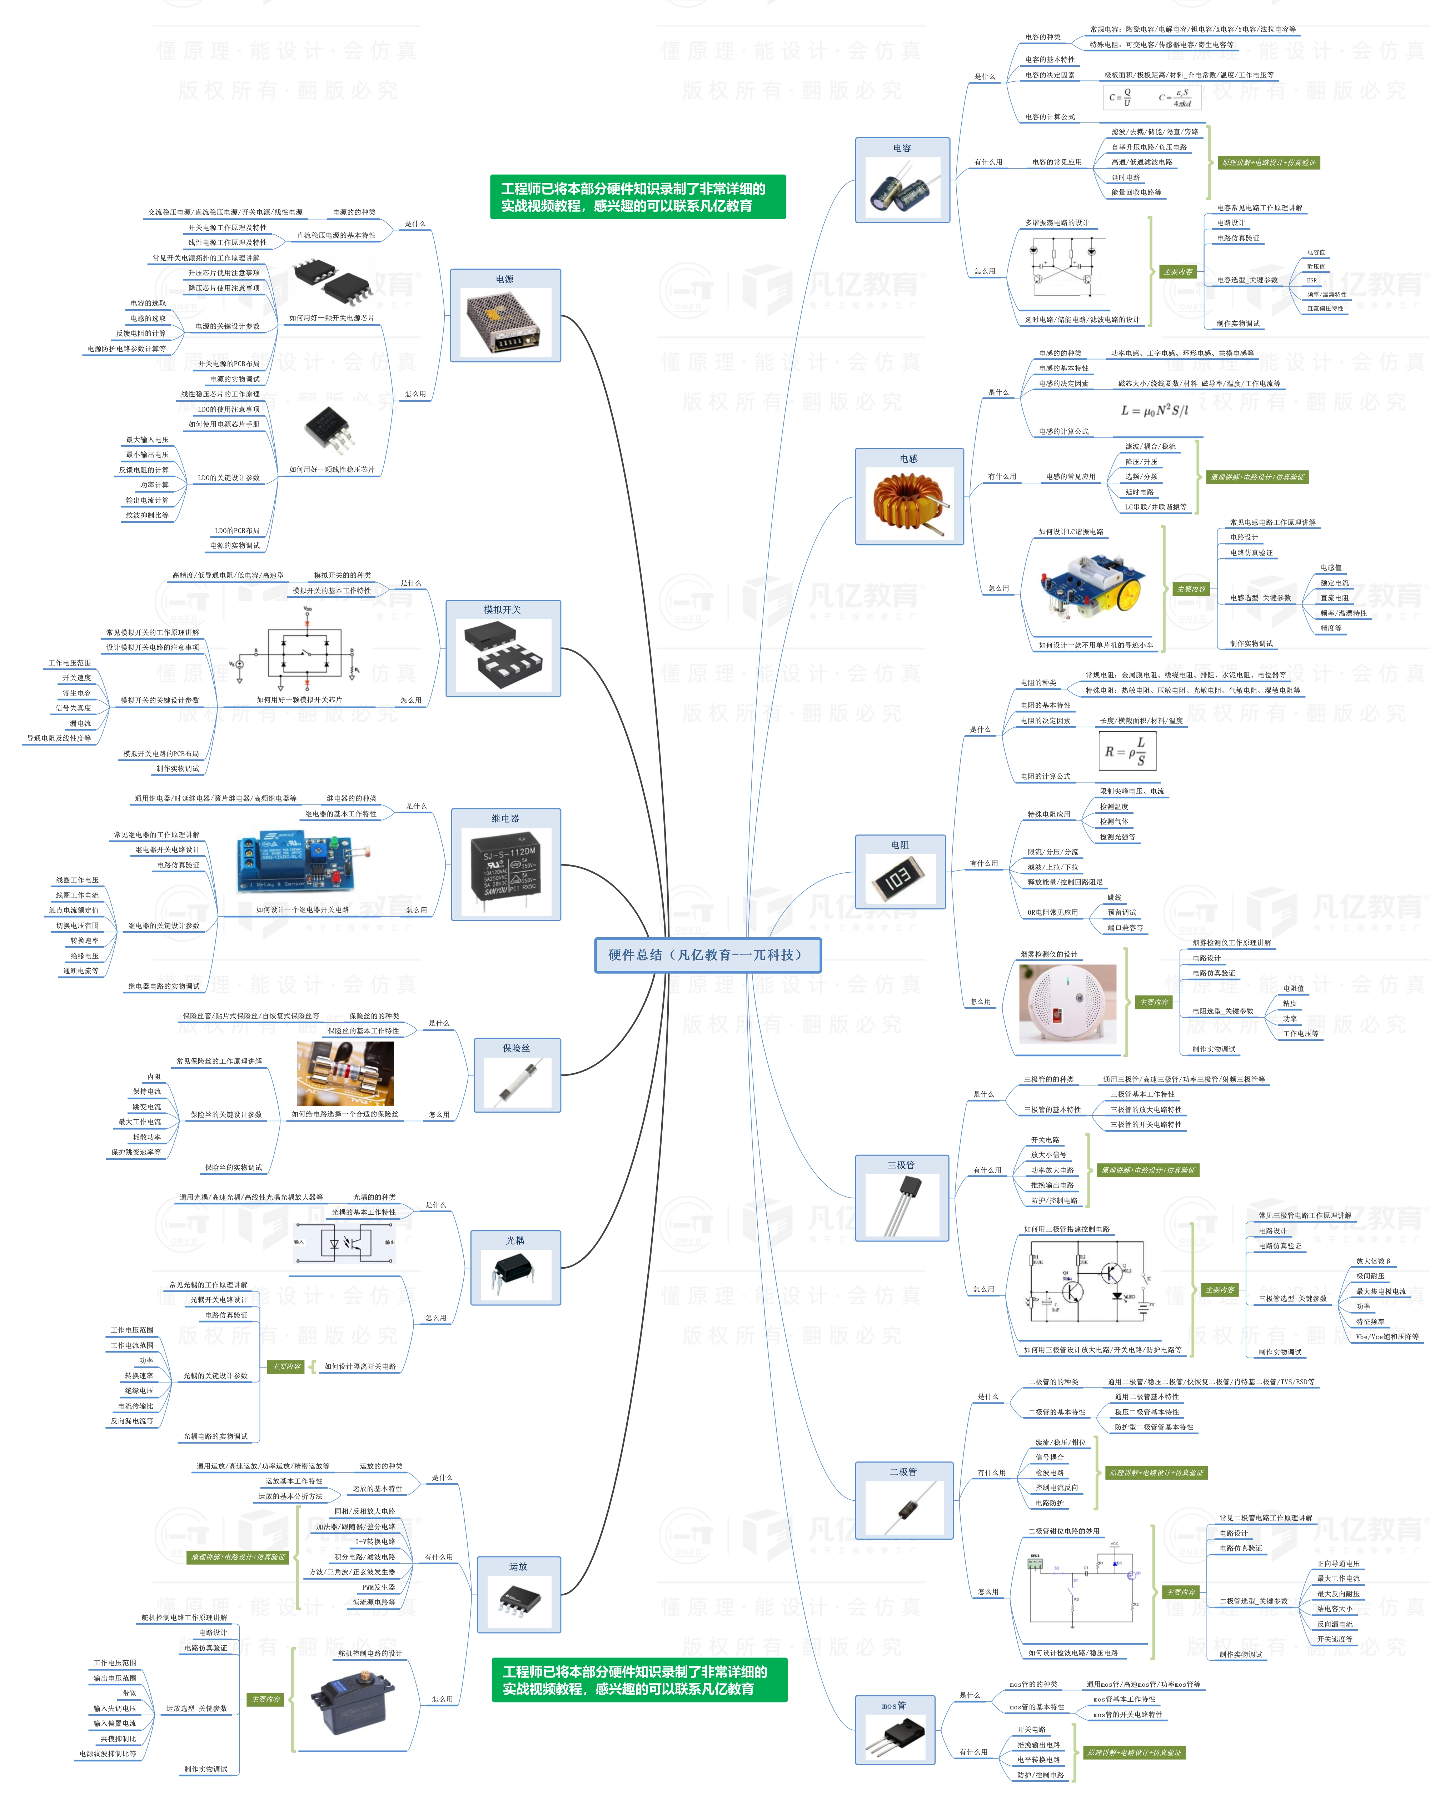


此文档由一π科技和凡亿教育鼎力打造，凡亿是国内领先的电子研发和技术培训提供商，是国家认定的高新技术企业。目前近110万电子会员，技术储备为社会持续输送7万余人高级工程师，服务了1万多中小型企业合作伙伴。 凡亿教育课程开设了硬件、PCB、仿真、电源、EMC、FPGA、电机、嵌入式、单片机、物联网、人工智能、天线射频等多门主流学科。目前，凡亿教育毕业学员九成实现涨薪，八成涨薪超20%，最高涨幅达200%，就业企业不乏航天通信、同步电子、视源股份，华为等明星企业。

联系助教 领取干货课程

